무더위 쉼터 분석 자세히
0812 해야하는 것 | 해결방법 | 해결 여부 | 전처리 전, 확인사항 |  |  |  |  | 보고서 제출한, 분석 순서 | 활용 데이터 | 분석 순서 | 기준 데이터 | 공간 단위
1. 공시지가 |  |  | 전처리 |  |  |  | Non Null | 0. 폭염 재난 위험도 | 노인, 어린이 체감온도 높은 곳 | 1. 폭염 위험도 높은 지역 선정 | 체감온도 | 동 | 기존에 선정기준이 있음에도 잘 지켜지지 않아, 체계화 시도
case1) 공시지가에는 있는데 -> 폴리곤에 없음 | 폴리곤을 추가 생성 |  | 체감온도 | 동별/구별 | 일별/한달?/시간대? | 결측치 처리 | 417 |  | 공시지가 낮은 곳
case2) 폴리곤에는 있는데 -> 공시지가에 없음 | 기준이 공시지가이기 때문에 없을 것으로 예상, 있다면 평균 이용 |  | 공시지가 | 동별/구별 | 없음 | 결측치 처리 | 465 | 1. 안전성 분석 | 재해 데이터
2. 공시지가에 맞춰서 인구 수정 |  |  | 폴리곤 데이터 | 동별/구별 | 없음 | 없음 | 467 |  | 노인 보행자 사고 적은 곳 | 2. 노인 인구 밀도 높은 지역 (용이한 접근) | 노인 인구 | 동
5. 공시지가에 맞춰서 체감온도 수정 |  |  |  |  |  |  |  |  | 어린이 보행자 사고 적은 곳 | 3. 노인 보행자 사고 적은 곳 (안전한 위치) | 사망사고 | 자치구
 |  |  |  |  |  |  |  | 2. 접근성 분석 | 노인 인구 밀도 높은 지역 | 4. 어린이 보행자 사고 적은 곳 (안전한 위치) |  |  | 1. 관련 논문 조사 literature review
0813 해야하는 것 | 해결방법 | 해결 여부 | 행정동 전처리/합치기기 |  |  |  |  |  | 어린이? 인구 밀도 높은 지역? |  |  |  | 2. 최적위치 = b0+ b1(노인인구밀도) + b2(해당 지역 체감온도) + …
1. 데이터 통합해서 qgis 상에서 그리기 |  |  | 폴리곤 | 467->361->468 | 법정동 | 467 | 관악신사 | 3. 구체적인 위치(입지) 선정 및 제시 | 기존 노인복지시설 근접 위치(노인정제외) 피해서 | 5. 재난 위험 지역 제외 (침수, 산사태 등) (안전한 위치) |  |  | 그렇다면 가중치 선정은 어떻게, 폭염 위험도에따라서, 폭염 위험도는? | qgis (교차지역) | python (가중치)
2. 가능하면 보고서겸해서 작성 |  |  | 기준@@공시지가@@ | 465 -> 468 | 행정동 | 426 |  |  |  | 6. 기존의 복지 쉼터마련한 곳 제외 (중복 설치 방지) |  |  | 3. 최적위치 우선순위 나열, 1~5순위 지역 보고 저희가 직접 선택
3. 가능하면 발표자료 준비 |  |  | 체감온도 | 417 ->361-> 468 |  |  |  |  |  | 후보1 경제수준 (대체제: 부동산 시세, 노인 대상 범죄율)
 |  |  | 흐름 설명 |  |  |  |  | 분석 결과 보고서 제목 |  | 후보2 다른 취약계층
 |  |  | 바뀐 이유: 더 자세히 분석 차별화를 두려했지만 전처리, null값 처리에 있어서 정확도가 오히려 떨어질 것이라 판단, 따라서 교집합기준으로 다시 기준 선정하기로함 |  |  |  |  |  |  | 7. 교차점 (점수 높은 순) 나열
 |  |  | 체감온도 대표값 선정 기준 |  |  |  |  |  |  | 8. 교차점(지역)에서 무더위쉼터가 자리잡을 만한 곳 선정 | 야외(공원)
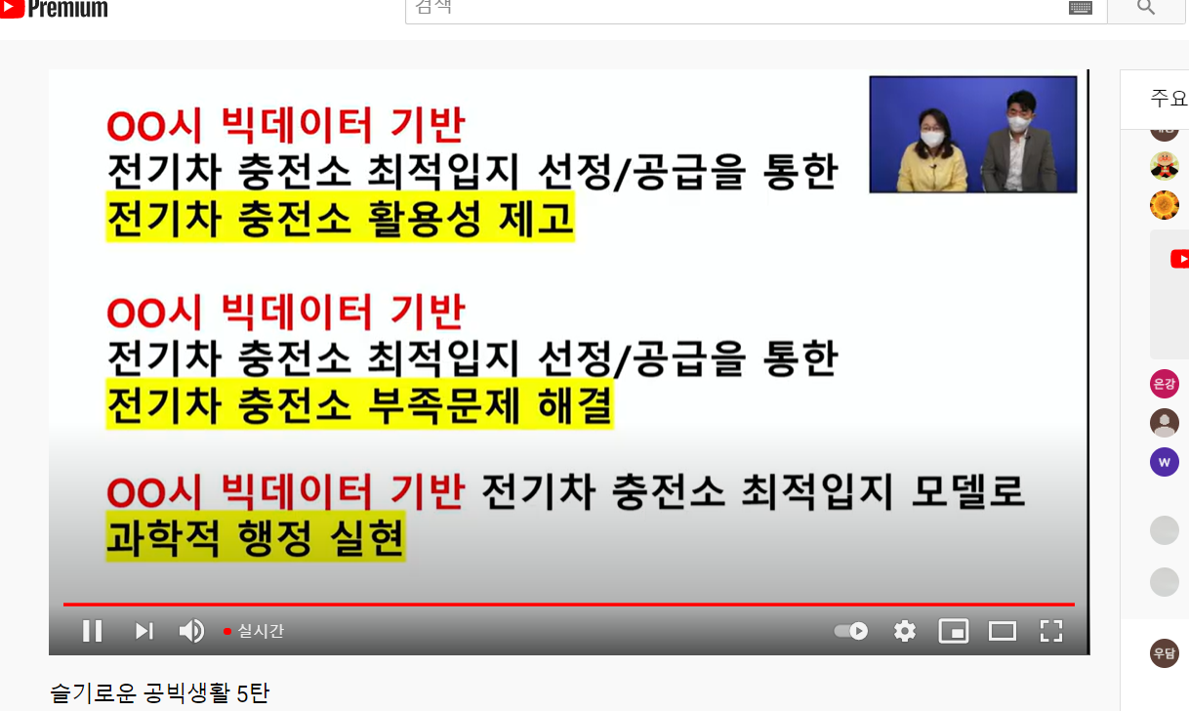
0811 해야하는 것 | 해결방법 | 해결 여부 | 1. 폭염(33도) 넘은 횟수 | 생각보다 많이 없음, 6월도 7월도 |  |  |  |  |  |  | 건물 크기
1.체감온도 -> 폴리곤에 맞춰서 지점명 바꾸기 및 채우기 |  |  | 2. 일 (24시간) 평균값 | 동별로 차이가 많이 없음
case1) 체감온도에는 있는데 -> 폴리곤에 없음 | 폴리곤에는 어떤 한지역으로 통일되어있을 수 있기 때문에 해당지역을 모아서 평균낸다음 폴리곤 행정구역에 집어넣음 | V | 3. 낮시간대 (+06~+12) 평균값
case2) 폴리곤에는 있는데 -> 체감온도에 없음 | 인근 지역 온도 가져와서 채워 넣음 | V | 기타
2. 인구 -> 폴리곤에 맞춰서 지점명 바꾸기 및 채우기 |  |  | 폭염 재난에 대한 위험도 | f : minmax, standard, robust ? |  |  |  |  |  | 14세 이하 취약계층 추가
case1) 인구에는 있는데 -> 폴리곤에 없음 | 삭제 | V | 입지에 대한 접근의 안전성 |  |  |  |  |  |  | 2020년 구, 동별 월세 값 이용
case2) 폴리곤에는 있는데 -> 인구에 없음 | 구단위의 평균값으로 대체함 | V | 폭염 재난 위험도 점수 = f(a*노인체감온도 + b*어린이체감온도) + 1 - f(공시지가)
3. 공시지가
case1) 공시지가에는 있는데 -> 폴리곤에 없음 | 폴리곤을 추가 생성 |  |  |  |  |  |  |  |  |  |  |  | 1. 후보 x 선택, y는 실제 값
case2) 폴리곤에는 있는데 -> 공시지가에 없음 | 기준이 공시지가이기 때문에 없을 것으로 예상, 있다면 평균 이용 |  | 인구밀도 빈곳은 구평균으로 대체 |  |  |  |  | 서울시 빅데이터 기반 무더위 쉼터 최적입지 모델로 과학적 운영 실현 |  |  |  |  | x=고령자인구밀도,
4. 재해 정보 다운로드 | 의미없어서 안하기로, 대신, 보여주는 식으로 |  | 인구밀도와 해당지역면적을 통해 인구수(비율) 유추 |  |  |  |  |  |  |  |  |  | 2. 해당 x 로 우리만의 위험도 시각화, 점수화? (우리의 경우에는 qgis)
5. 재해정보 전처리.. | 같은 이유로 X |  |  |  |  |  |  |  |  |  |  |  | 3. 실제 y값과 우리가 만든 예측값과 비교 및 모델 정교화
 |  |  |  |  |  |  |  |  |  |  |  |  | 4. 위험도 높은 지역(구역)에서 자세한 위치 선정

 |  |  |  |  |  |  |  |  |  |  |  |  | y = 폭염위험도, 폭염으로인한 사망, 폭염 재난 알람 많았던곳.
 |  |  |  |  |  |  |  |  |  |  |  |  | Y = 설치 최적 위치
 |  |  |  |  |  |  |  |  |  |  |  |  | 폭염 기준: 체감온도 33도 이상,
 |  |  |  |  |  |  |  |  |  |  |  |  | 기존의 무더위쉼터

분석 보고서 참고 예시
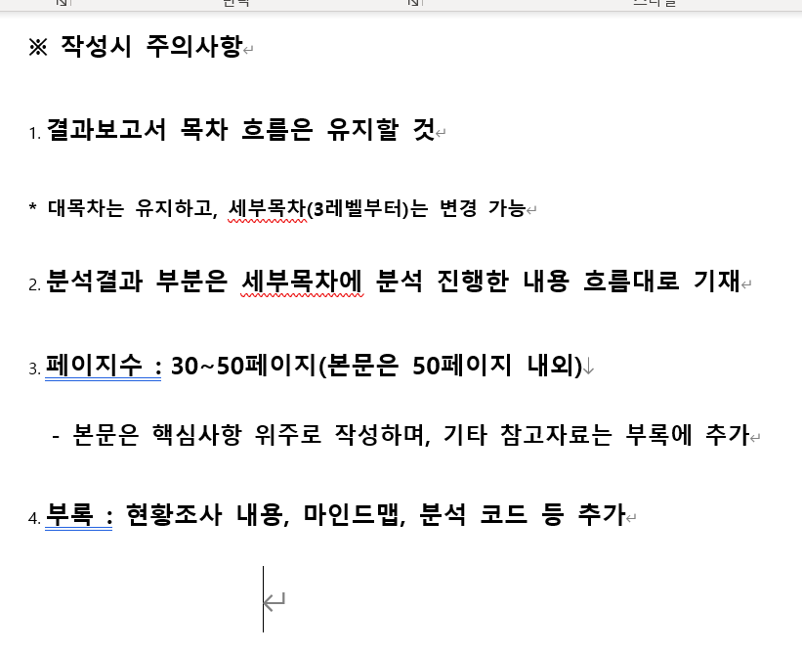
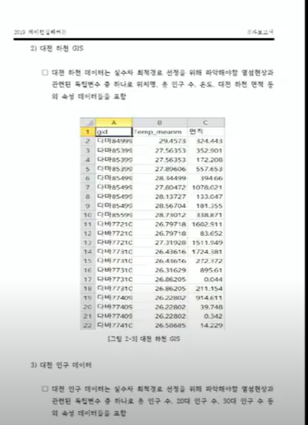
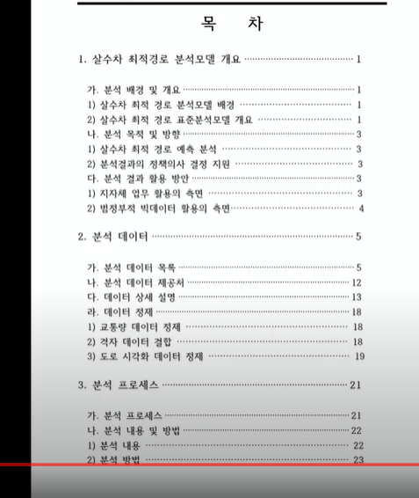
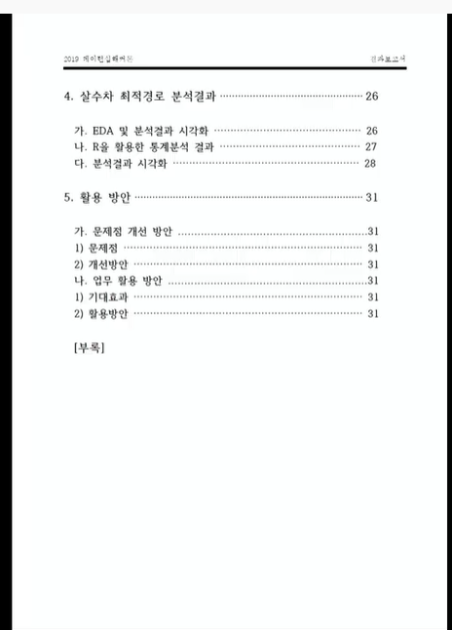
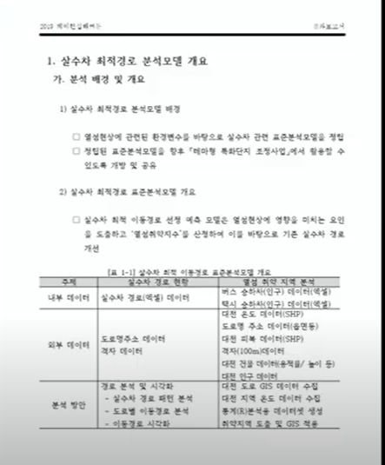
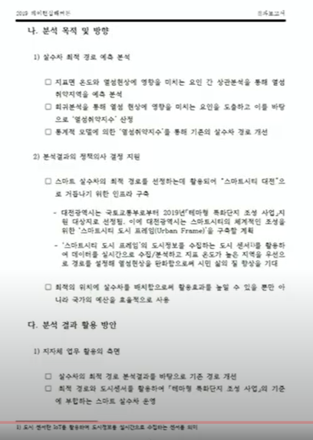
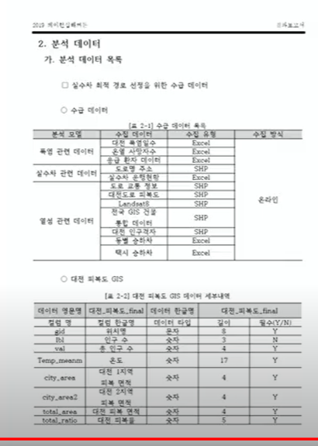
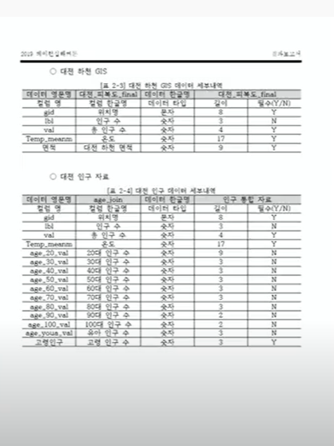

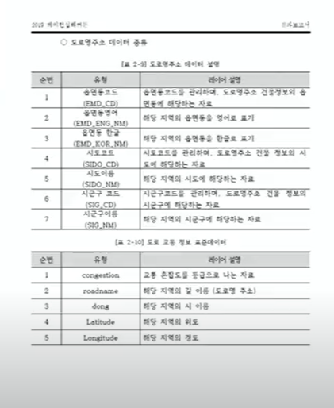

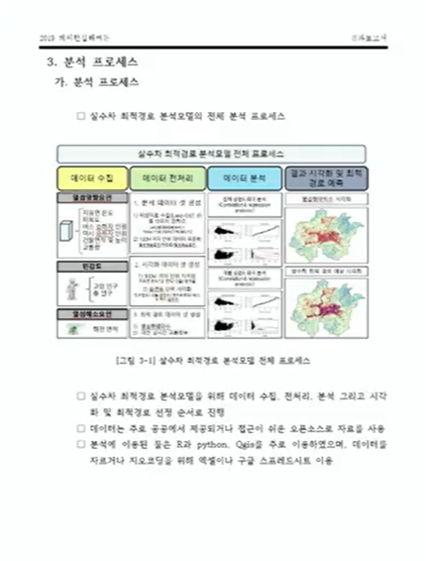
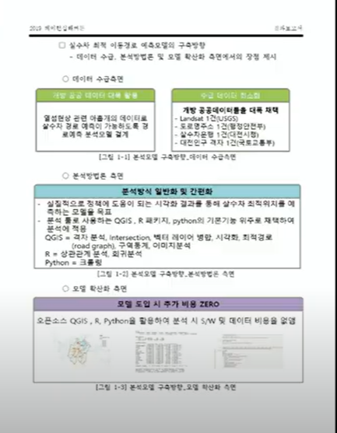
수미쌍관
데이터소개파트 | 캡쳐
정규화 이유
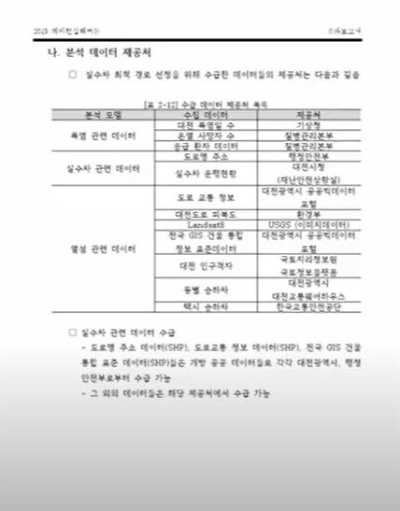
정제 이유
크롤링의 경우 어떠한 사이트 대상으로 어떻게 크롤링 했는지 기술
분석 프로세스 개요도 (가. 분석 프로세스ㅒ
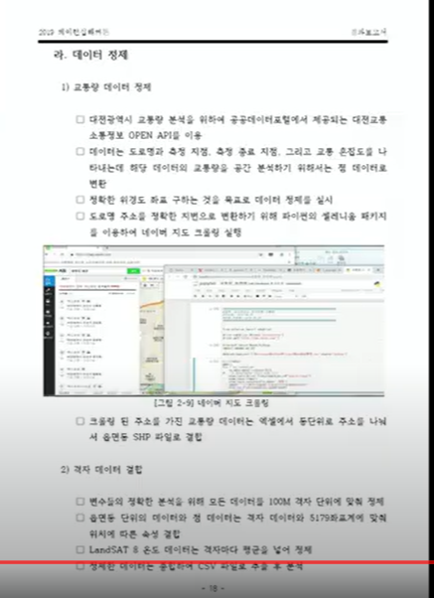
결과 및 해석
5장에서의 활용방안은 얻은 결과를 활용해서 비즈니스 관점에서 제시하는 느낌
문제점, 해결하고자 했던 비지니스적 문제점, 우리의 분석을 통해 이렇게 해결되었다는 것을 보여줌
정량적 KPI가 이렇게 달성될 수 있다.
데이터의 필수여부도 넣어주면 좋음

무더위 쉼터 입지선정
주제 | 서울 지역 무더위 쉼터(야외, 대형) 입지 선정 |  |  | 분석 프로세스 | 내용 | tool |  |  | 현황 조사 | 내용 | 링크 | 내용 | 링크
대상 | 노인, 장년 층 |  |  |  | 폭염 위험도 계산 | QGIS 이용 |  |  |  | 우리나라 무더위 쉼터 510689 | http://www.labortoday.co.kr/news/articleView.html?idxno=204219
필요성 | 코로나 19 상황에 맞추어, 실외, 대형 쉼터 입지 선정 |  |  |  | 구별 높은 지역 5개 정도 추림 |  |  |  |  | 최근 열돔현상 | https://www.donga.com/news/It/article/all/20210722/108093687/1
논리 | 날이 갈수록 온도 상승중 |  |  |  | 해당 구역에서, 무료 복지시설 근처 제외 |  |  |  |  | 경로당, 행정복지센터, 은행 등에 지정된 쉼터들 대부분 문을 닫았습니다. | https://news.jtbc.joins.com/html/560/NB12018560.html
 | 따라서 무더위 센터 필요 |  |  | 특히 서울 |  |  |  |  |  | 코로나 19로 인해, 실내 운영 줄어듬, 실외, 대형 위주 설치 필요 | https://news.jtbc.joins.com/html/560/NB12018560.html
 | 현재 무더위센터, 수요량 > 공급량 |  |  | 타입 | 내용 | 이유 | 방법 | 해결여부 |  | 빈부차로 인한 재난 취약성 상관관계가 매우 높은 것이 폭염 재난 | http://www.labortoday.co.kr/news/articleView.html?idxno=204219
 | 하지만, 아무곳에나 설치 X 최적 입지 존재 |  |  | 취합 | 노인층 체감온도 일별 데이터 6~9 다운해서 취합 |  |  | V |  | 2015 무더위 쉼터 운영관리 지침 pdf | 카톡에 올려놈
 | 데이터를 활용해 최적입지 구역 선정 |  |  | 취합 | 자외선 데이터 일별 데이터 6~9월 다운해서 취합 필요 |  |  | 보류 |  | 경로당 회원제 , 유료 운영 | http://www.kyeongin.com/main/view.php?key=958755
 | 구역 중에서 건물크기, 야외 여부 에 따라 선정 |  |  | geocoding | 노인 복지 시설 위치 도로명주소 위도 경도 추출 필요 |  |  | V |  | 폭염재난으로인한 사망인원 78% 노인 | https://www.dbpia.co.kr/journal/articleDetail?nodeId=NODE09364906
 | (추가) 선정 후, 무더위 쉼터 홍보 최적화 |  |  | geocoding | 마을회관 도로명주소 위도 경도 추출 |  |  |  |  | 대부분 집에서 사망 | https://www.dbpia.co.kr/journal/articleDetail?nodeId=NODE09364906
 | (추가) 무더위 센터 배치 물품 선정 최적화(의견반영?, 크롤링?) |  |  |  |  |  |  |  |  | 현재 무더위 쉼터 설치 위치 파이 (경로당, 은행, 등) -> 독자적, 무료 시설, 대형, 야외 비율은?
Y | 선정 순위 (1순위, 2순위)
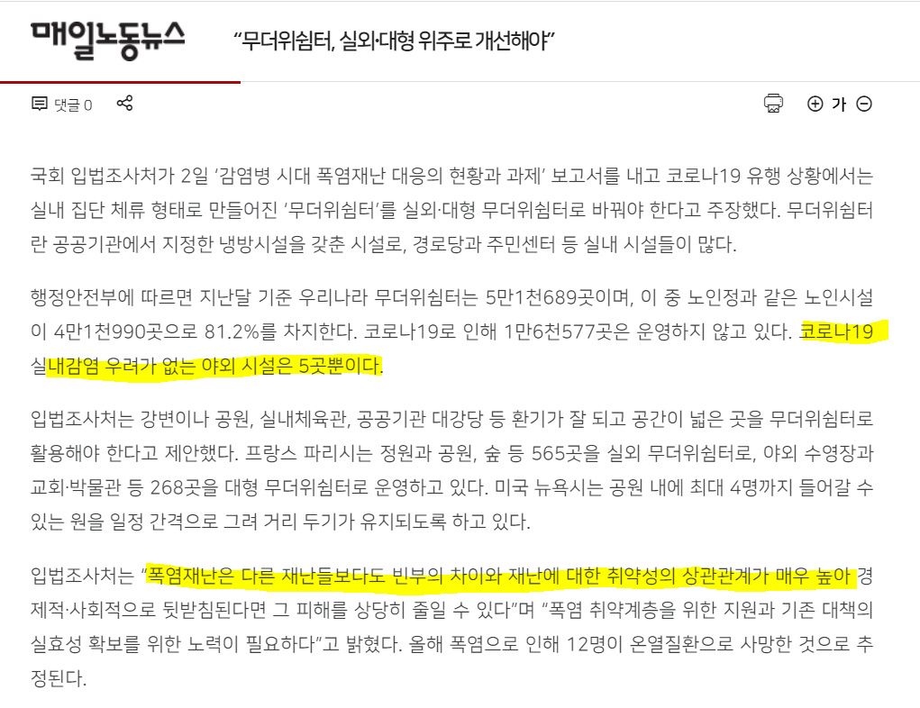
X | 유동인구 | 노인인구 | 지역별 소득수준(집에 에어컨, 선풍기 X) | 노인 보행자 사고율
 | 해당 지역 온도 (일사량) | 건물 크기 |  | 공원인지 아닌지 | 침수위험데이터
데이터 | 데이터 이름 | 데이터 형태 | columns | 공간 단위 | 시간 단위 | 데이터 업데이트 년도 | Link |  | 쟁점 | 금융기관, 동사무소 이런 곳은, 사실상 자유롭게 이용하기 힘들어서, 제외하였다.
 | 노인층(65세 이상), 어린이(15세이하) 체감온도(취합 필요, 6~9월) | csv | 3시간단위 지수 | 동 | 일 | 2020 | https://data.kma.go.kr/data/lwi/lwiRltmList.do?pgmNo=635 |  |  | 경로당, 노인 교실과 같이 유료로 사용해야 하는 곳은 기존 무더위 쉼터에서 제외 하였다.
 | 자외선 (취합 필요, 6~9월) | csv | 오늘 내일 자외선지수 | 동 | 일 | 2020 | https://data.kma.go.kr/data/lwi/lwiRltmList.do?pgmNo=635 |  |  | 무더위쉼터 6월~9월,
 | 서울시 주민등록인구 (동별) 통계 | txt | 남자, 여자, 내외국인, 65세 이상, 세대 당 인구 | 동 | 1/4 분기 |  | https://data.seoul.go.kr/dataList/10043/S/2/datasetView.do |  |  | 코로나로 인해 4만개 중 1만개 6천개 문 닫음
 | 연령 및 성별 인구 - 읍면동(2015,2020), 시군구(2016~2019) | CSV, EXCEL | 연령,성별 인구수 (세분화) | 자치구 | 년 | 2020 | https://kosis.kr/statHtml/statHtml.do?orgId=101&tblId=DT_1IN1503&vw_cd=MT_TM2_TITLE&list_id=101_B3001&scrId=&seqNo=&lang_mode=ko&obj_var_id=&itm_id=&conn_path=MT_TM2_TITLE&path=%252FeasyViewStatis%252FcustomStatisIndex.do
 | 서울시 비경제활동인구 통계 | txt | 15세 이상, 가사 육아, 통학 | X | 년 | 2020 | https://data.seoul.go.kr/dataList/58/S/2/datasetView.do
 | 자치구별/경제활동별 지역내총부가가치(당해년가격)(2010년 기준) | txt | 경제활동 별 | 자치구 | X | 2016 | https://data.seoul.go.kr/dataList/10338/S/2/datasetView.do
 | 침수위험데이터
 | 야외 무더위 쉼터 위치 | 클롤링 필요 | 도로명 주소 | 도로명주소 | 년 | 2021
 | 노인보행자 교통사고 다발지역 | open api or csv | 사망자, 사건수, 도시군구 등 | 도로명 주소 | 년 | 2013~2021 | http://taas.koroad.or.kr/api/selectOldmanDataSet.do
 | 노인복지 시설 위치(노인복지관, 마을회관) |  |  |  |  |  |  |  |  | 1. 아예 새로운, 단독 무더위 쉼터 건물 세우자
 | 노인 인구, 향유율 등등 보고서 작성용 시각화 자료 |  |  |  |  |  | https://map.seoul.go.kr/spm/gly/policy/view.do?POLICY_NO=105 |  |  | 2
 | 재해정보 | open api |  |  |  |  | https://dev.vworld.kr/dev/v4dv_wmsguide_s001.do
 | 폭염 사망자
기존 무더위 쉼터 문제점 |  | 증명
1. 접근성 저조 (경로당은 대부분 유료로 사용되는데, 쓰던 사람만 씀, 젊은 사람들은 못감)
2. 인식 저조 (어디있는지, 존재하는지도 모른다. |  | 무더위 쉼터 이용률
3. 코로나 19로 인해 기존의 운영되던거 거의 문닫았다. 기존에 운영되던 곳이, 대규모 시설 아님, 야외 시설 5개밖에 없음

 | 따라서 단독 무더위 쉼터 설치 필요하다.?
 | 간이 부스
 | 환기 잘 되는..
 | 변압기 데이터 필요..
 | 코로나빼고, 접근성 증대 목적
실현가능성 | 추위 피하는 부스로도 사용 가능

무더위 쉼터 관련 차트
국내 무더위 쉼터 현황
노인 시설 현황
 | 노인시설 |  |  |  | 국내 무더위 쉼터 현황 |  | 51689
 |  |  |  | 노인종합복지관 | 36
 |  |  |  | 소규모 노인 복지센터 | 54
 |  |  |  | 노인교실 | 315
 |  |  |  | 경로당 | 3458
 | 405 |  |  |  |  | 81.24%
 |  |  |  |  |  | 18.75%
 |  |  |  |  |  | 0.01%
 |  |  |  | 노인종합복지관 | 36 | 8.89%
 |  |  |  | 소규모 노인 복지센터 | 54 | 13.33%
 |  |  |  | 노인교실 | 315 | 77.78%
 |  |  |  | 경로당 | 3458 | 853.83%
 |  |  |  |  | 국내 무더위 쉼터 현황
 |  |  |  |  | 공공기관 | 18.75%
 |  |  |  |  | 야외시설 | 0.01%
 |  |  |  |  | 노인시설 | 81.24%
공공기관 | 9694 |  |  |  | 노인 시설 현황
야외시설 | 5 |  |  |  | 노인종합복지관 | 0.93%
경로당 | 3458 | 노인시설 | 41990 |  | 소규모 노인 복지센터 | 1.40%
노인종합복지관 | 36 |  |  |  | 노인교실 | 8.15%
소규모 노인 복지센터 | 54 |  |  |  | 경로당 | 89.52%
노인교실 | 315
무더위 쉼터 미사용 이유 설문조사

 | 설문조사 결과 무더위쉼터에 대해 ‘전혀 들어본 적 없다’고 응답한 사람은 응답자의 57%였으며 ‘무 |  |  |  | 전혀 들어 본 적 없다 | 57%
 | 더위쉼터를 알고 있으며 방문한 경험 있다’라고 응답한 사람은 응답자의 18%였음. ‘무더위쉼터에 |  |  |  | 알고 있으며 방문 경험 있다. | 18%
 | 대해 알고 있으나 방문해보지 않았다’고 응답한 사람은 16%였음 |  |  |  | 알고있으나 방문해보지 않았다 | 16%
 |  |  |  |  | 기타 | 9%

 |  |  |  |  | 기타 | 4%
 |  |  |  |  | 타시설 이용 | 14%
 |  |  |  |  | 심리적 부담, 불편 | 25%
 |  |  |  |  | 가까운 무더위 쉼터 모름 | 57%
 |  |  |  |  | 이용하지 않는 이유

 |  |  |  |  | 노인시설 81%

<노인시설> | 경로당 98% | 1148 | 98% | 0.58009095503
 | 노인종합복지관 2% | 20 | 2% | 0.010106114199
<공공기관> | 주민센터 86% | 422 | 86% | 0.2132390096
 | 기타센터 9% | 43 | 9% | 0.021728145528
 | 도서관 3% | 13 | 3% | 0.0065689742294
 | 구청 2% | 10 | 2% | 0.0050530570995
<야외> | 스마트그늘막 66% | 74 | 66% | 0.037392622537
 | 공원 34% | 38 | 34% | 0.019201616978
<사설기관> | 은행 97% | 99 | 97% | 0.050025265285
 | 병원 3% | 3 | 3% | 0.0015159171299
<복지관> | 기타복지관 84% | 76 | 84% | 0.038403233957
 | 장애인복지관 16% | 14 | 16% | 0.0070742799394
<기타> | 아파트 100% | 19 | 100% | 0.0096008084891

서울시 무더위 쉼터 상세 현황

무더위 쉼터 인식
전혀 들어 본 적 없다. | 57%
무더위 쉼터를 알고 방문해 본 적 있다. | 18%
무더위 쉼터에 대해 들어 본 적은 있으나 방문한 적은 없다. | 16%
무응답 | 9%

무더위 쉼터 인식

